关系图
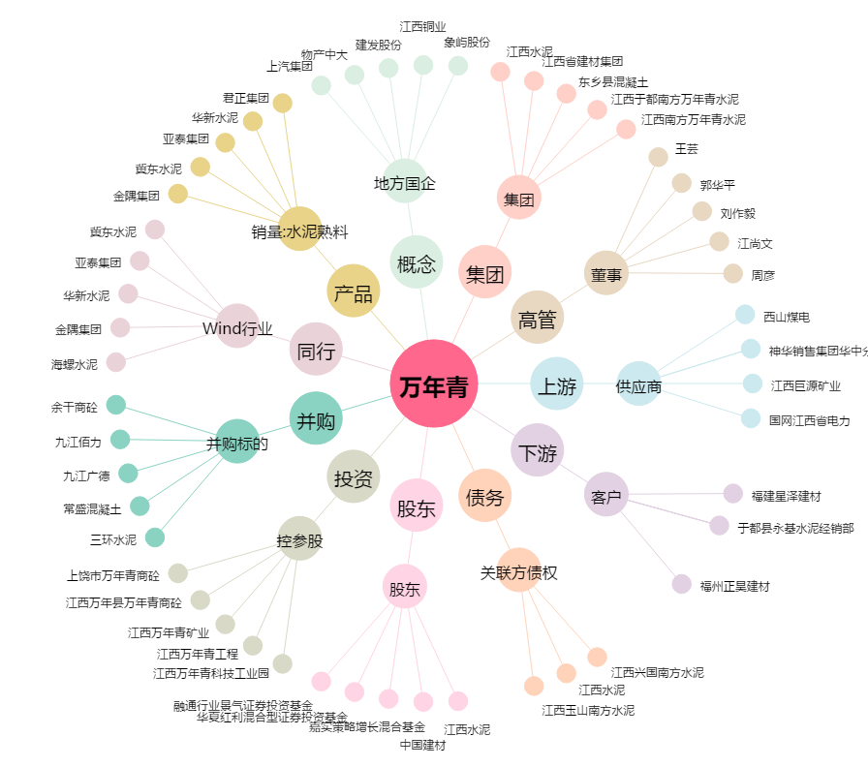
万年青[000789.SZ] - 关系概览图

